BugId1
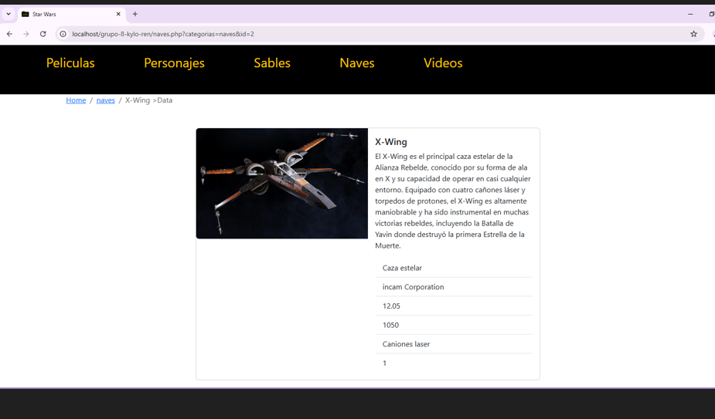
ID |  | 1
NOMBRE- Titulo |  | Error Tipografico
PRIORIDAD |  | Medio
AMBIENTE |  | Produccion
TIPO DE DEFECTO |  | Defecto logico
SISTEMA OPERATIVO |  | Windows / Chrome /Android
SEVERIDAD |  | Baja
DESCRIPCIÓN |  | La imagen que presenta la pagina, tiene falta de datos.
PRECONDICIONES |  | Imagen y descripción, que significa cada item
PASOS | 1 | Ingresar a pagina de Equipo 8
 | 2 | Clickear en el botonla barra de interfaz
 | 3 | Clickear en el input de naves
 | 4 | Seleccionar cualquier nave del catalogo
RESULTADO ESPERADO |  | Figure la nave con descripción de cada item
RESULTADO ACTUAL |  | Falta detalle de cada Item que figura
EVIDENCIA

BugId2
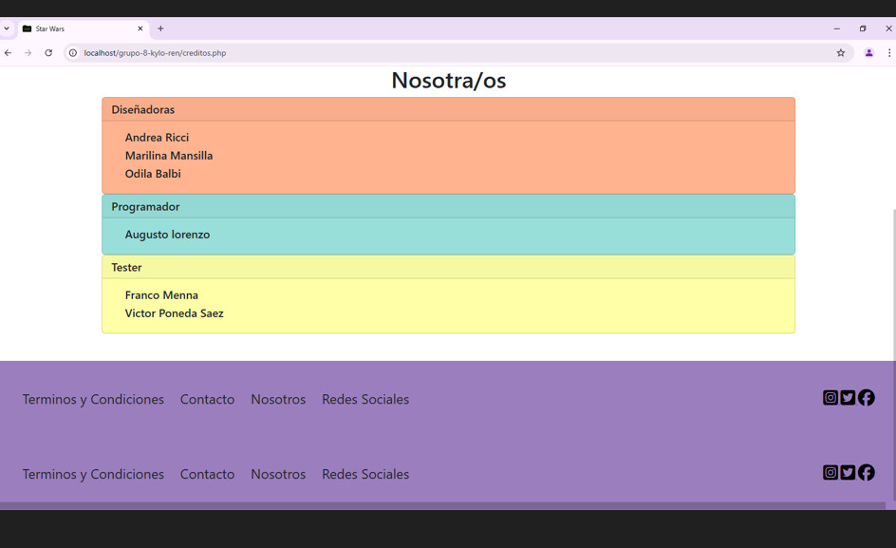

ID |  | 2
NOMBRE- Titulo |  | Repeticion de casillas de UI
PRIORIDAD |  | Alto
AMBIENTE |  | Produccion
TIPO DE DEFECTO |  | Defecto Usabilidad y funcionales
SISTEMA OPERATIVO |  | Windows / Chrome /Android
SEVERIDAD |  | Media
DESCRIPCIÓN |  | Los datos de contacto, redes sociales, nosotros. Se repite en secuencia
PRECONDICIONES |  | Verificar interfaz de accesos a redes, nosotros.
PASOS | 1 | Ingresar a pagina de Equipo 8
 | 2 | Clickear en el botonla barra de interfaz al final de la pagina
 | 3 | Clickear en Nosotoros

RESULTADO ESPERADO |  | Que figure el pie de pagina con los casilleros de la interfaz para clickear
RESULTADO ACTUAL |  | Se repite en 2 lineas.
EVIDENCIA

BugId3
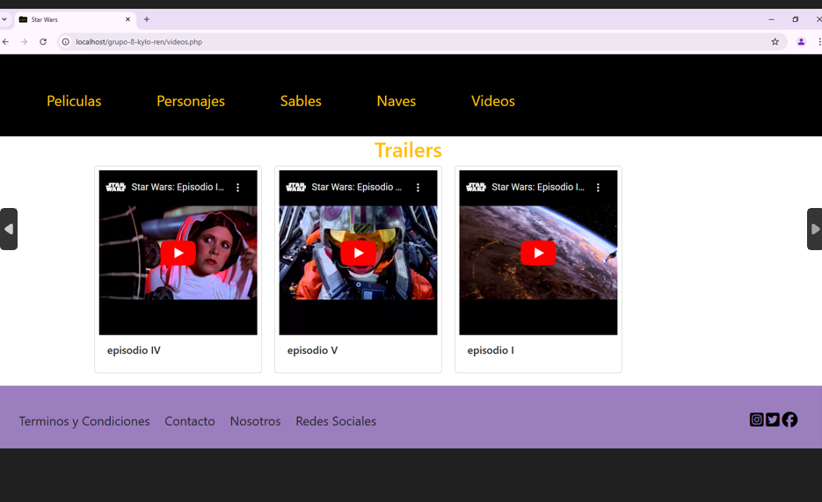
ID |  | 3
NOMBRE- Titulo |  | Falta de videos de secuencia de los trailers
PRIORIDAD |  | Alto
AMBIENTE |  | Produccion
TIPO DE DEFECTO |  | Defecto logico o Interfaz
SISTEMA OPERATIVO |  | Windows / Chrome /Android
SEVERIDAD |  | Baja al no conocer los detalles de documentacion
DESCRIPCIÓN |  | Los trailers son solo 3, faltan del restante de peliculas.
PRECONDICIONES |  | Verificar los trailers, si son en orden numerico, o si siguen el formato de la saga, que esten todos los trailers
PASOS | 1 | Ingresar a pagina de Equipo 8
 | 2 | Clickear en el botonla barra de interfaz al inicio
 | 3 | Clickear en Videos
 | 4 | Seleccionar los trailers
RESULTADO ESPERADO |  | Que los trailers esten completos de todas las peliculas
RESULTADO ACTUAL |  | Solo aparecen 3 trailers. Sin orden alguno.
EVIDENCIA

BugId4
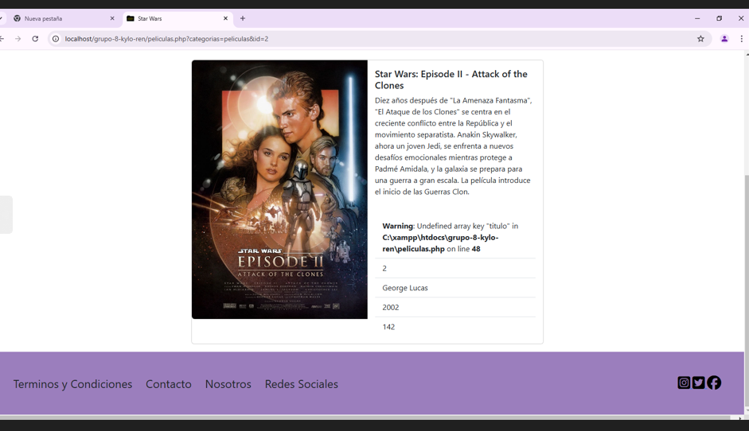
ID |  | 4
NOMBRE- Titulo |  | Warning falla de linea en codigo, linea 48
PRIORIDAD |  | Alto
AMBIENTE |  | Produccion
TIPO DE DEFECTO |  | Defecto Disruptivo
SISTEMA OPERATIVO |  | Windows / Chrome /Android
SEVERIDAD |  | Alta
DESCRIPCIÓN |  | Warning de error de Syntaxis del codigo
PRECONDICIONES |  | Ver que las peliculas, las paginas funcionen acordes.
PASOS | 1 | Ingresar a pagina de Equipo 8
 | 2 | Clickear en el botonla barra de interfaz al inicio
 | 3 | Clickear en Peliculas
 | 4 | Seleccionar las peliculas
RESULTADO ESPERADO |  | Que las peliculas que figuran esten sin bug
RESULTADO ACTUAL |  | Aparece error de warning
EVIDENCIA

BugId5
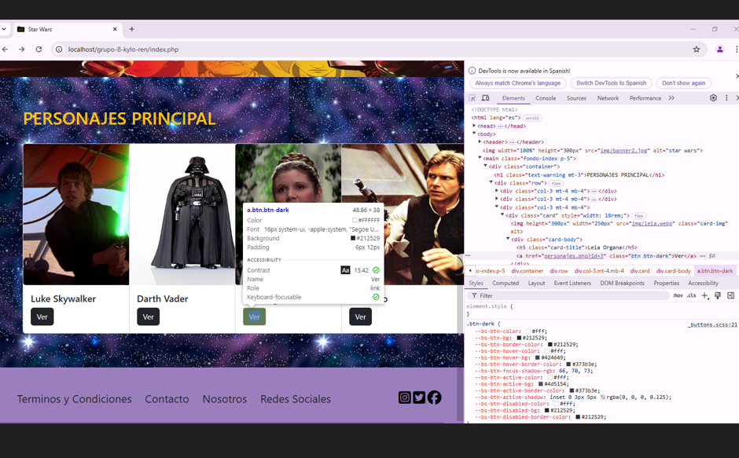
ID |  | 5
NOMBRE- Titulo |  | Fatal error de datos
PRIORIDAD |  | Alto
AMBIENTE |  | Produccion
TIPO DE DEFECTO |  | Defecto Disruptivo
SISTEMA OPERATIVO |  | Windows / Chrome /Android
SEVERIDAD |  | Alta
DESCRIPCIÓN |  | Fatal error en datos de personajes
PRECONDICIONES |  | Poder ingresar y leer la descripcion de los personajes
PASOS | 1 | Ingresar a pagina de Equipo 8
 | 2 | Clickear en el botonla barra de interfaz al inicio
 | 3 | Clickear en Personajes
 | 4 | Seleccion un personaje
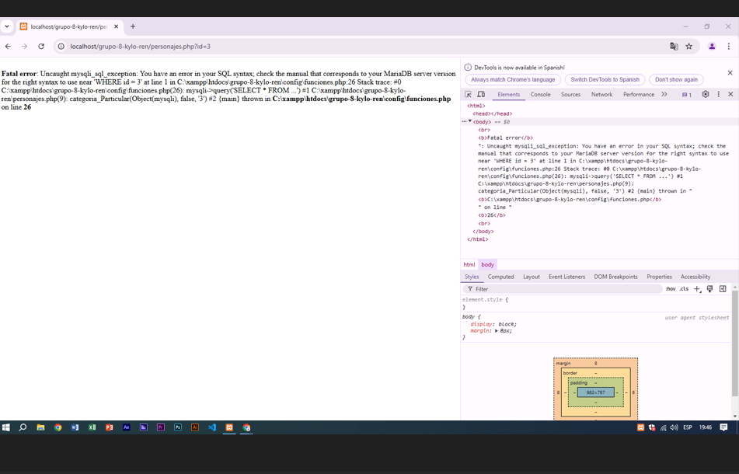
RESULTADO ESPERADO |  | Que se pueda leer la info de los personajes
RESULTADO ACTUAL |  | Fatal error de base de datos
EVIDENCIA

